Sheet1
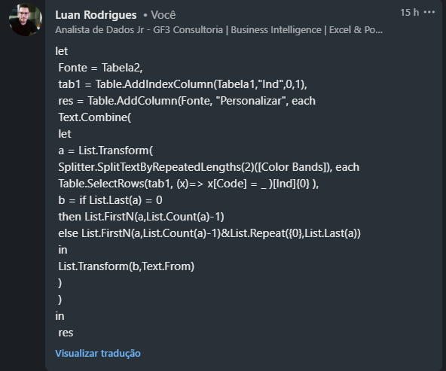
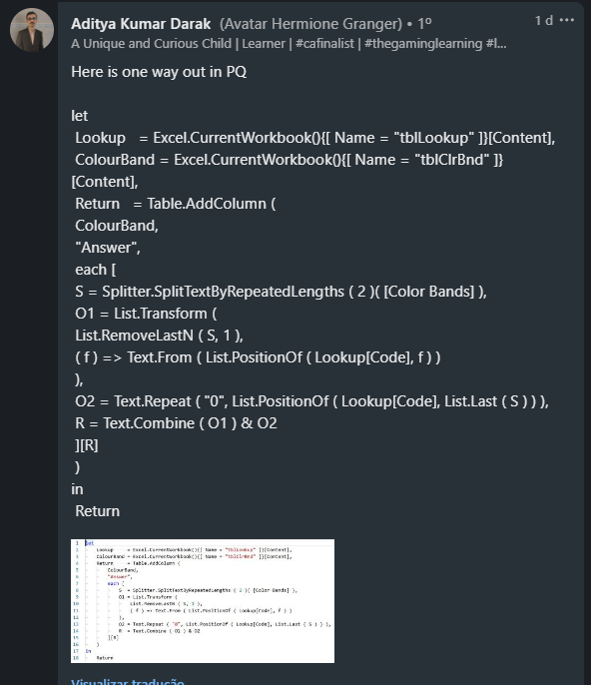
Color | Code | Color Bands | Answer Expected
Black | bl | brrebl | 12
Brown | br | oryebugr | 34600000
Red | re | vibrwhbl | 719
Orange | or | rerere | 2200
Yellow | ye | whbugrorvi | 96530000000
Green | gr | grorrebrblvibr | 5321070
Blue | bu | vibuvibuvibu | 76767000000
Violet | vi | yeorbrblgrbuvire | 431056700
Grey | gy | whgyvibugryeorrebrbr | 9876543210
White | wh
Para as faixas de cores dadas na Coluna E, calcule a resistência total. As faixas de cores têm códigos de cores dados no columm B. Eles recebem valores de 0 a 9 sequencialmente. RedOrangeGreen é escrito como reorgr em códigos de cores. O último código de cor é para quantas vezes 0s aparecerá. Ex. reorgr = re & ou & gr = 2 & 3 & (5 vezes 0s) = 2300000 bugyvibl = bu & gy & vi & bl = 6 & 8 & 7 & (0 vezes 0s) = 687

